1
Print Screens Homepage

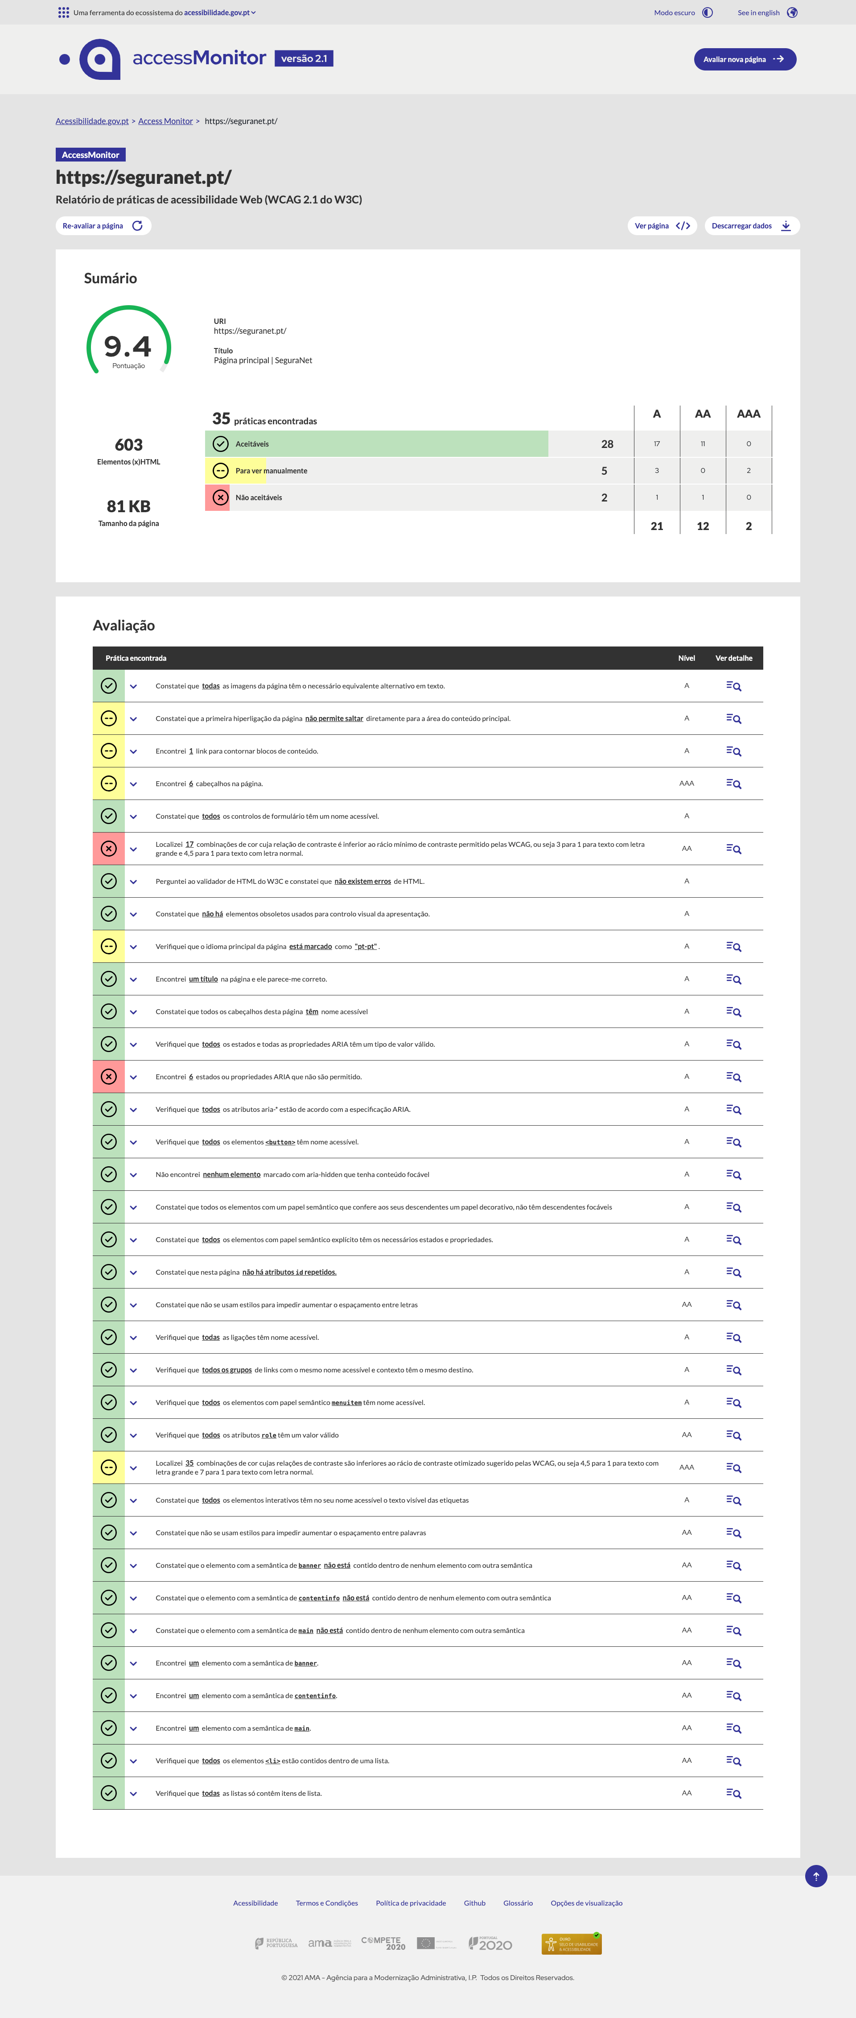

2
Print Screens Recursos
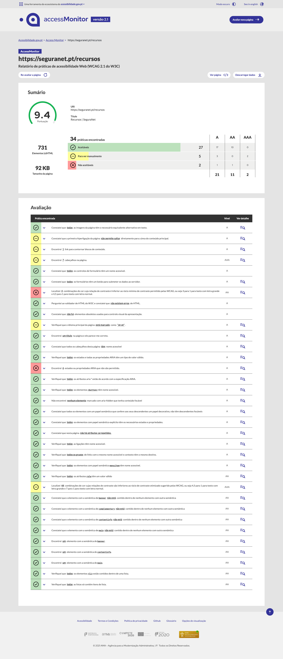

3
Print Screens Tiras de banda Desenhada SeguraNet

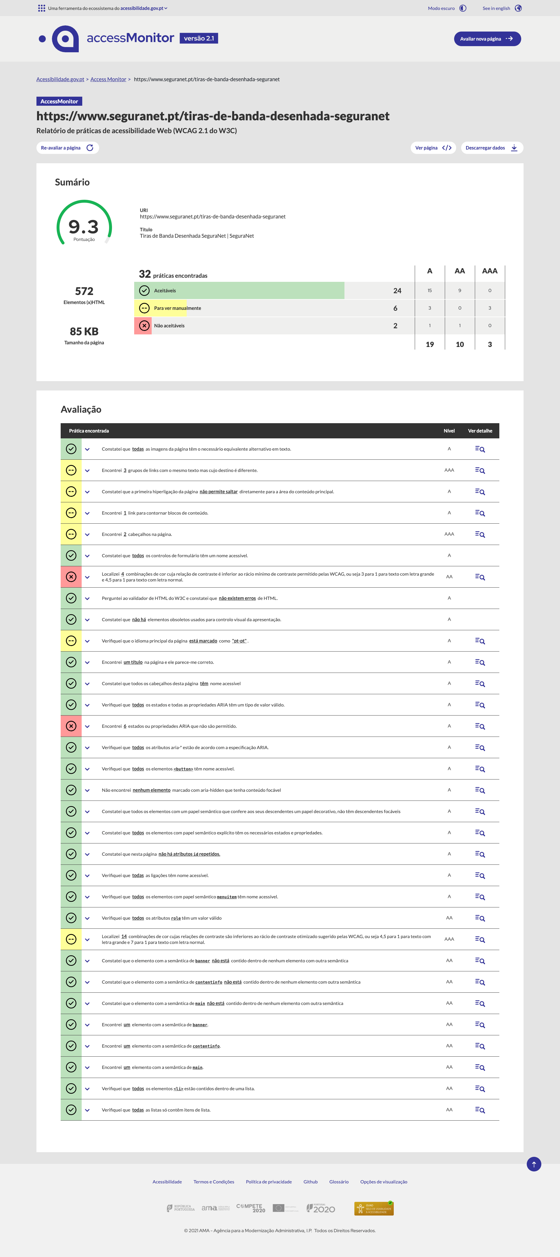

4
Print Screens Animações SeguraNet

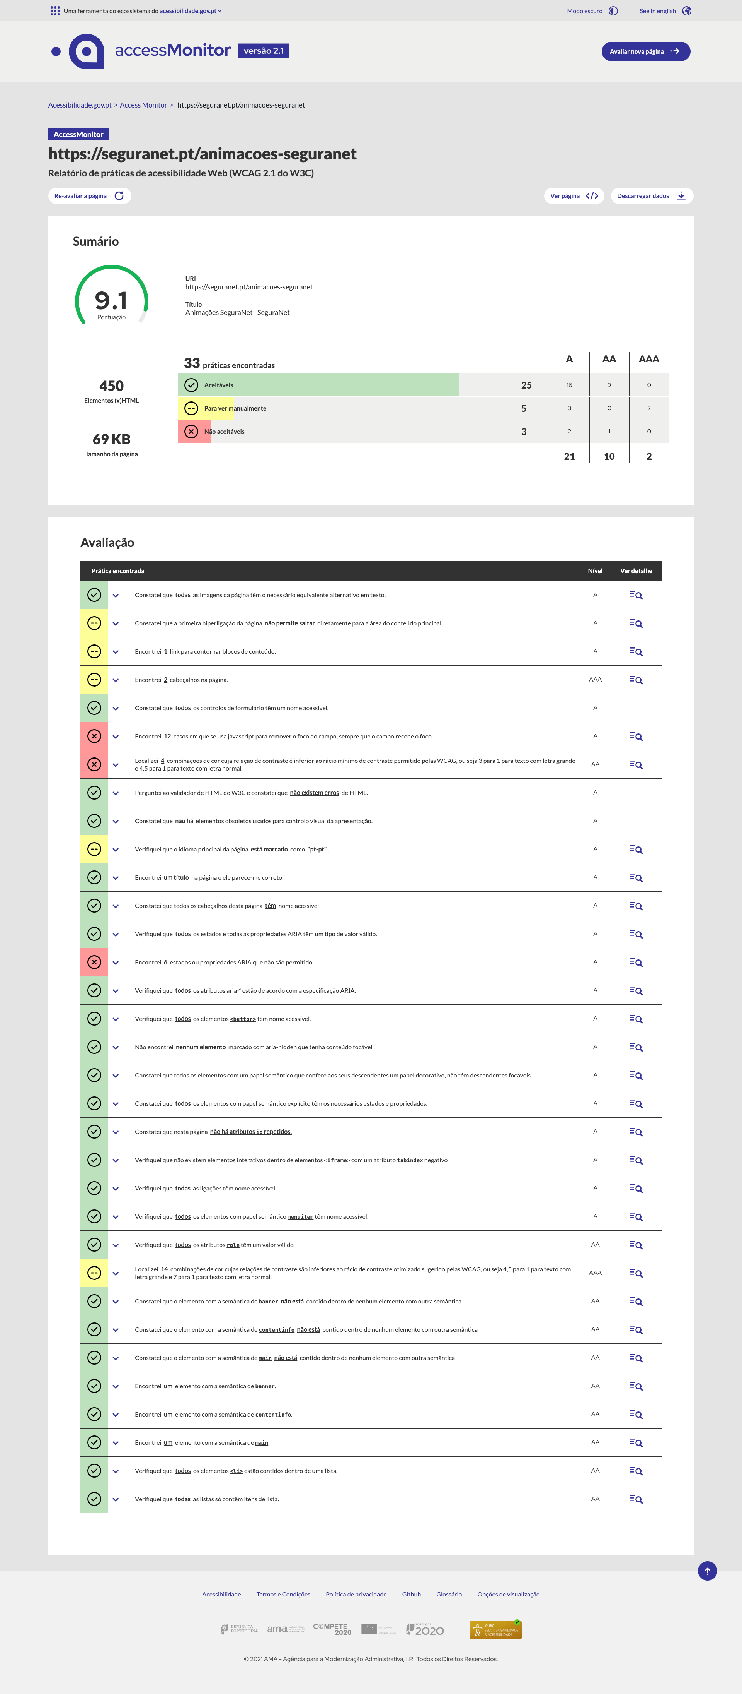

5
Print Screens Jogo de Tabuleiro - Vamos Descobrir o Mundo Digital

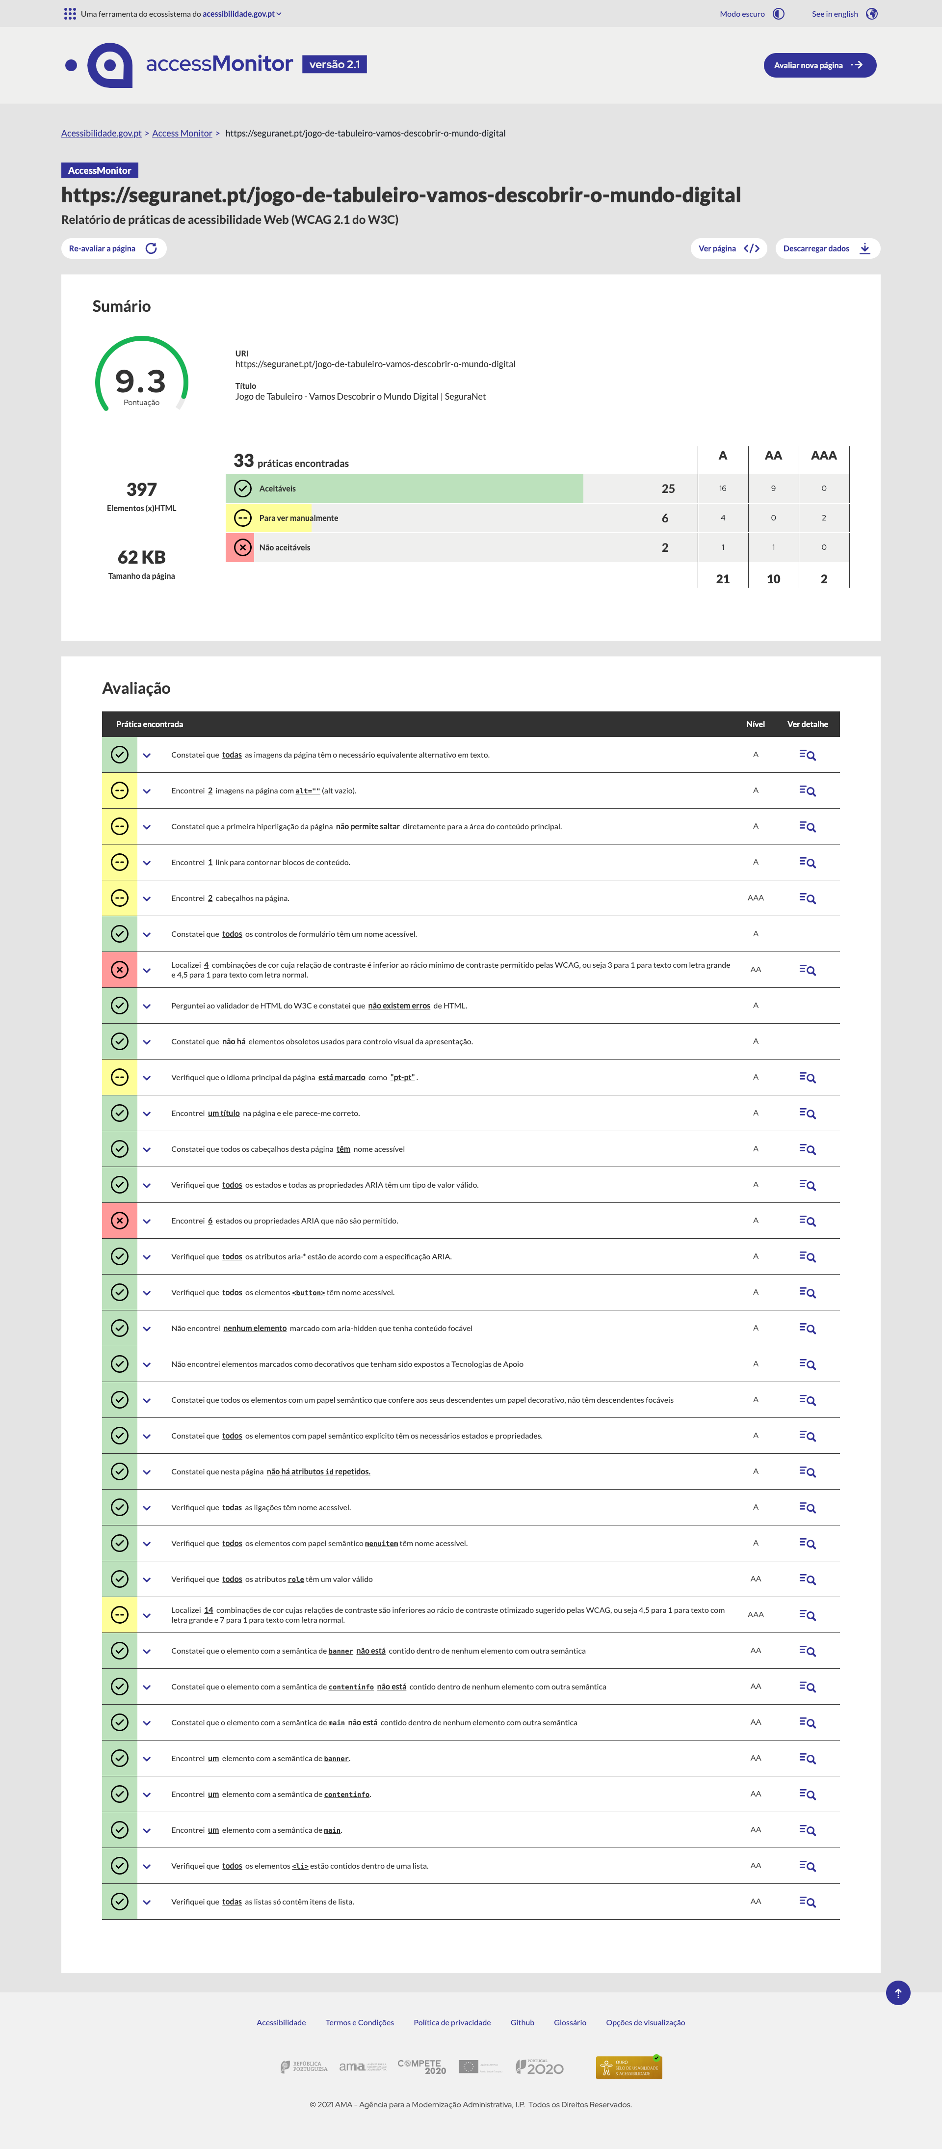

6
Print Screens Glossário

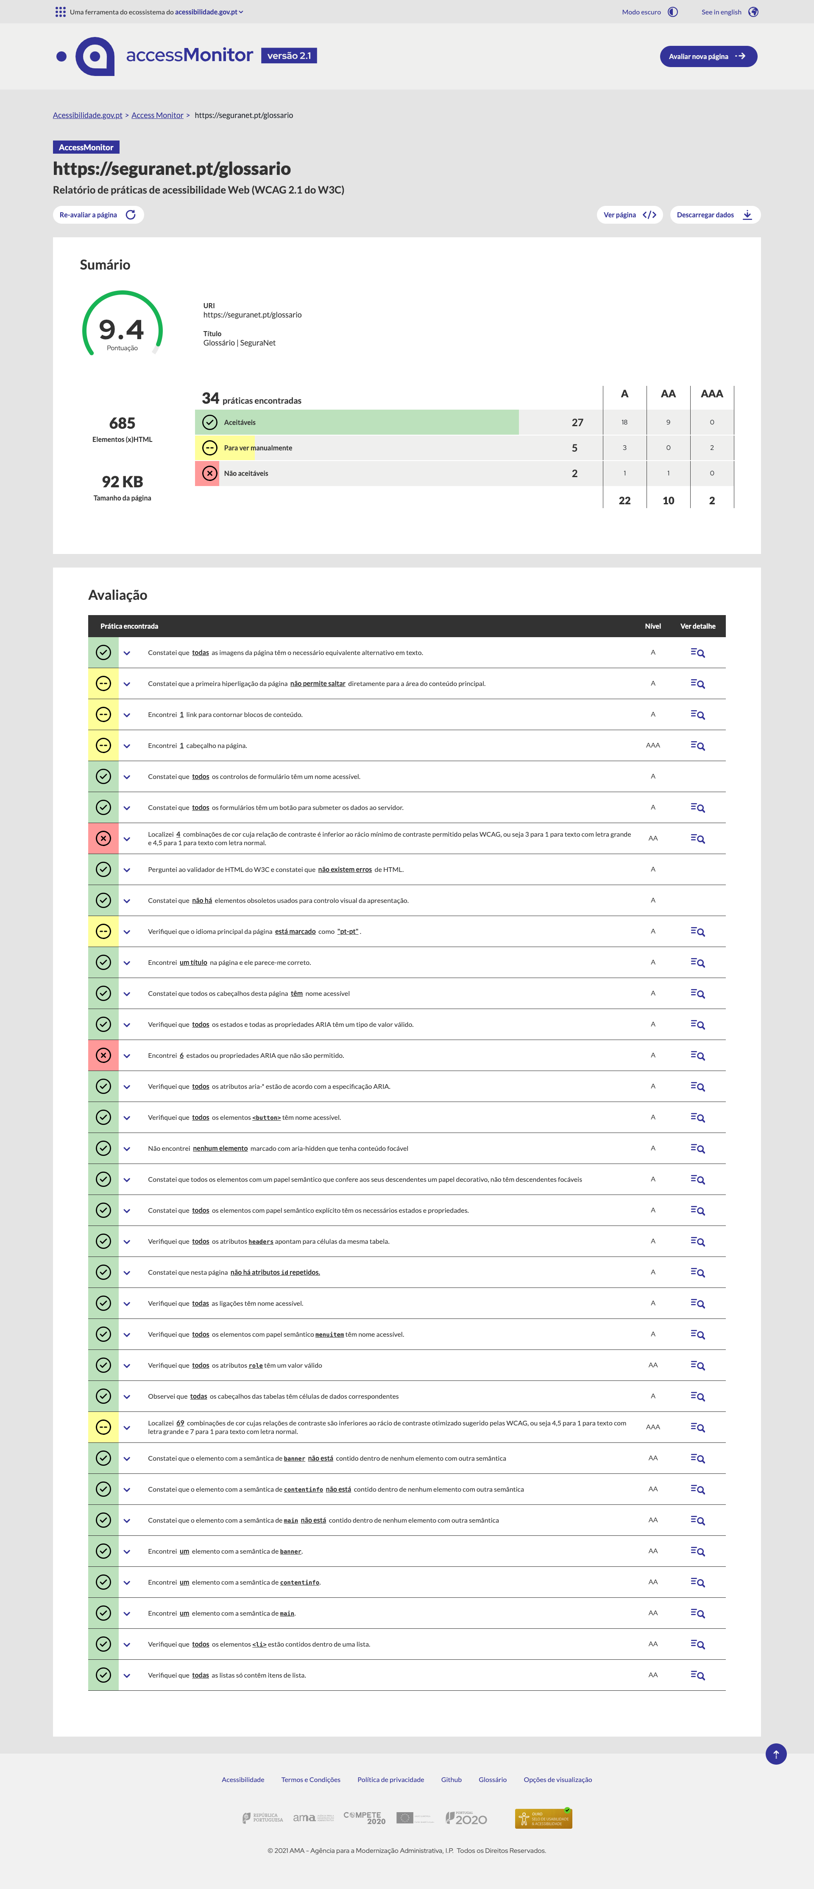

7
Print Screens Árvores de Decisão

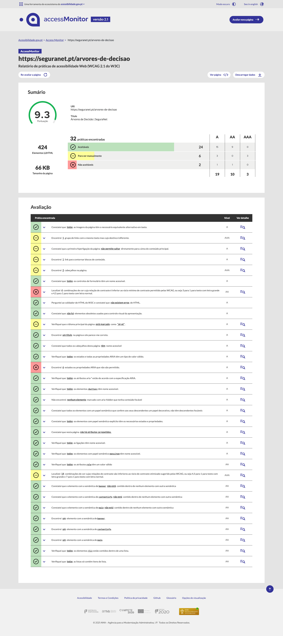

8
Print Screens Entrar

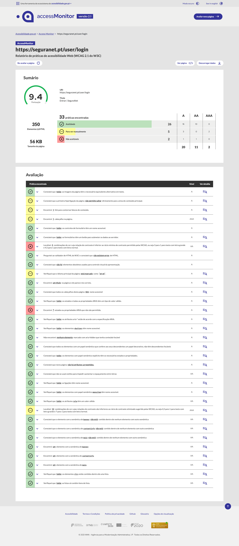

9
Print Screens Criar Conta

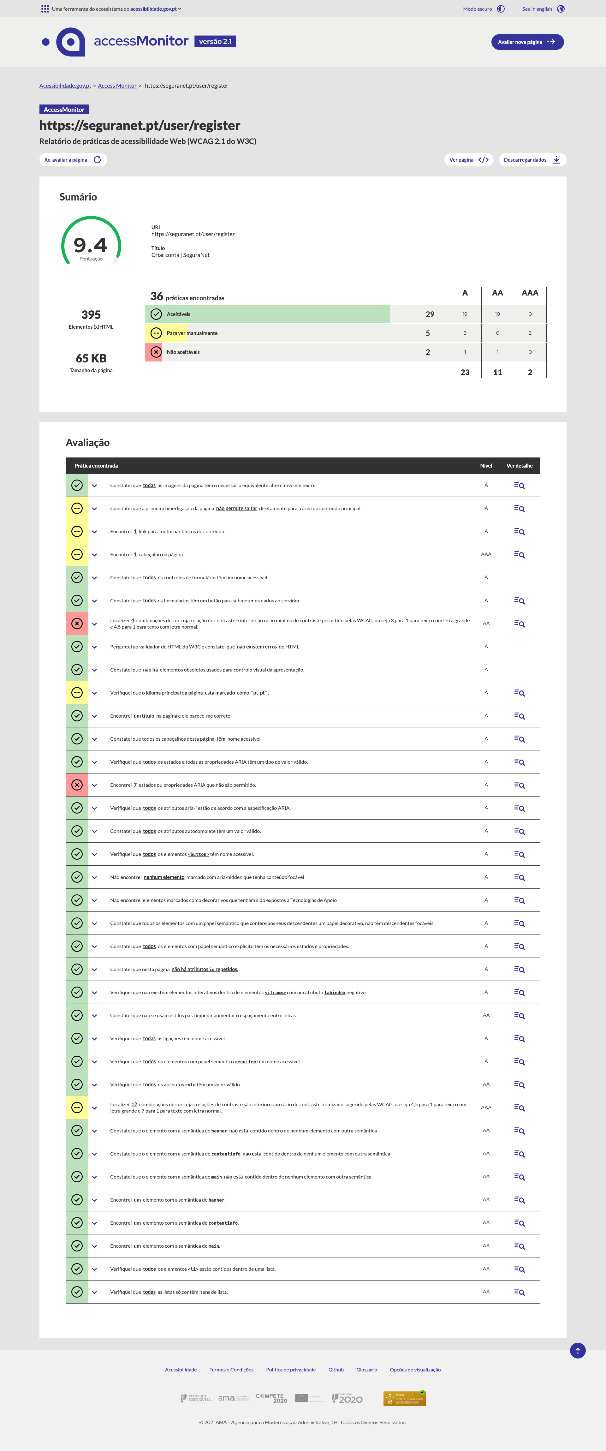

10
Print Screens Redefinir Senha

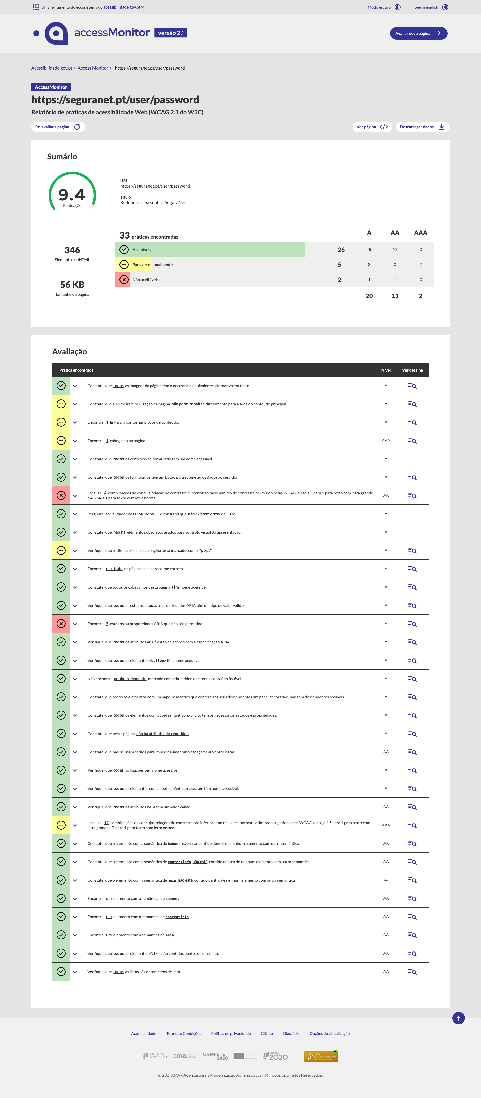

11
Print Screens Desafios SeguraNet

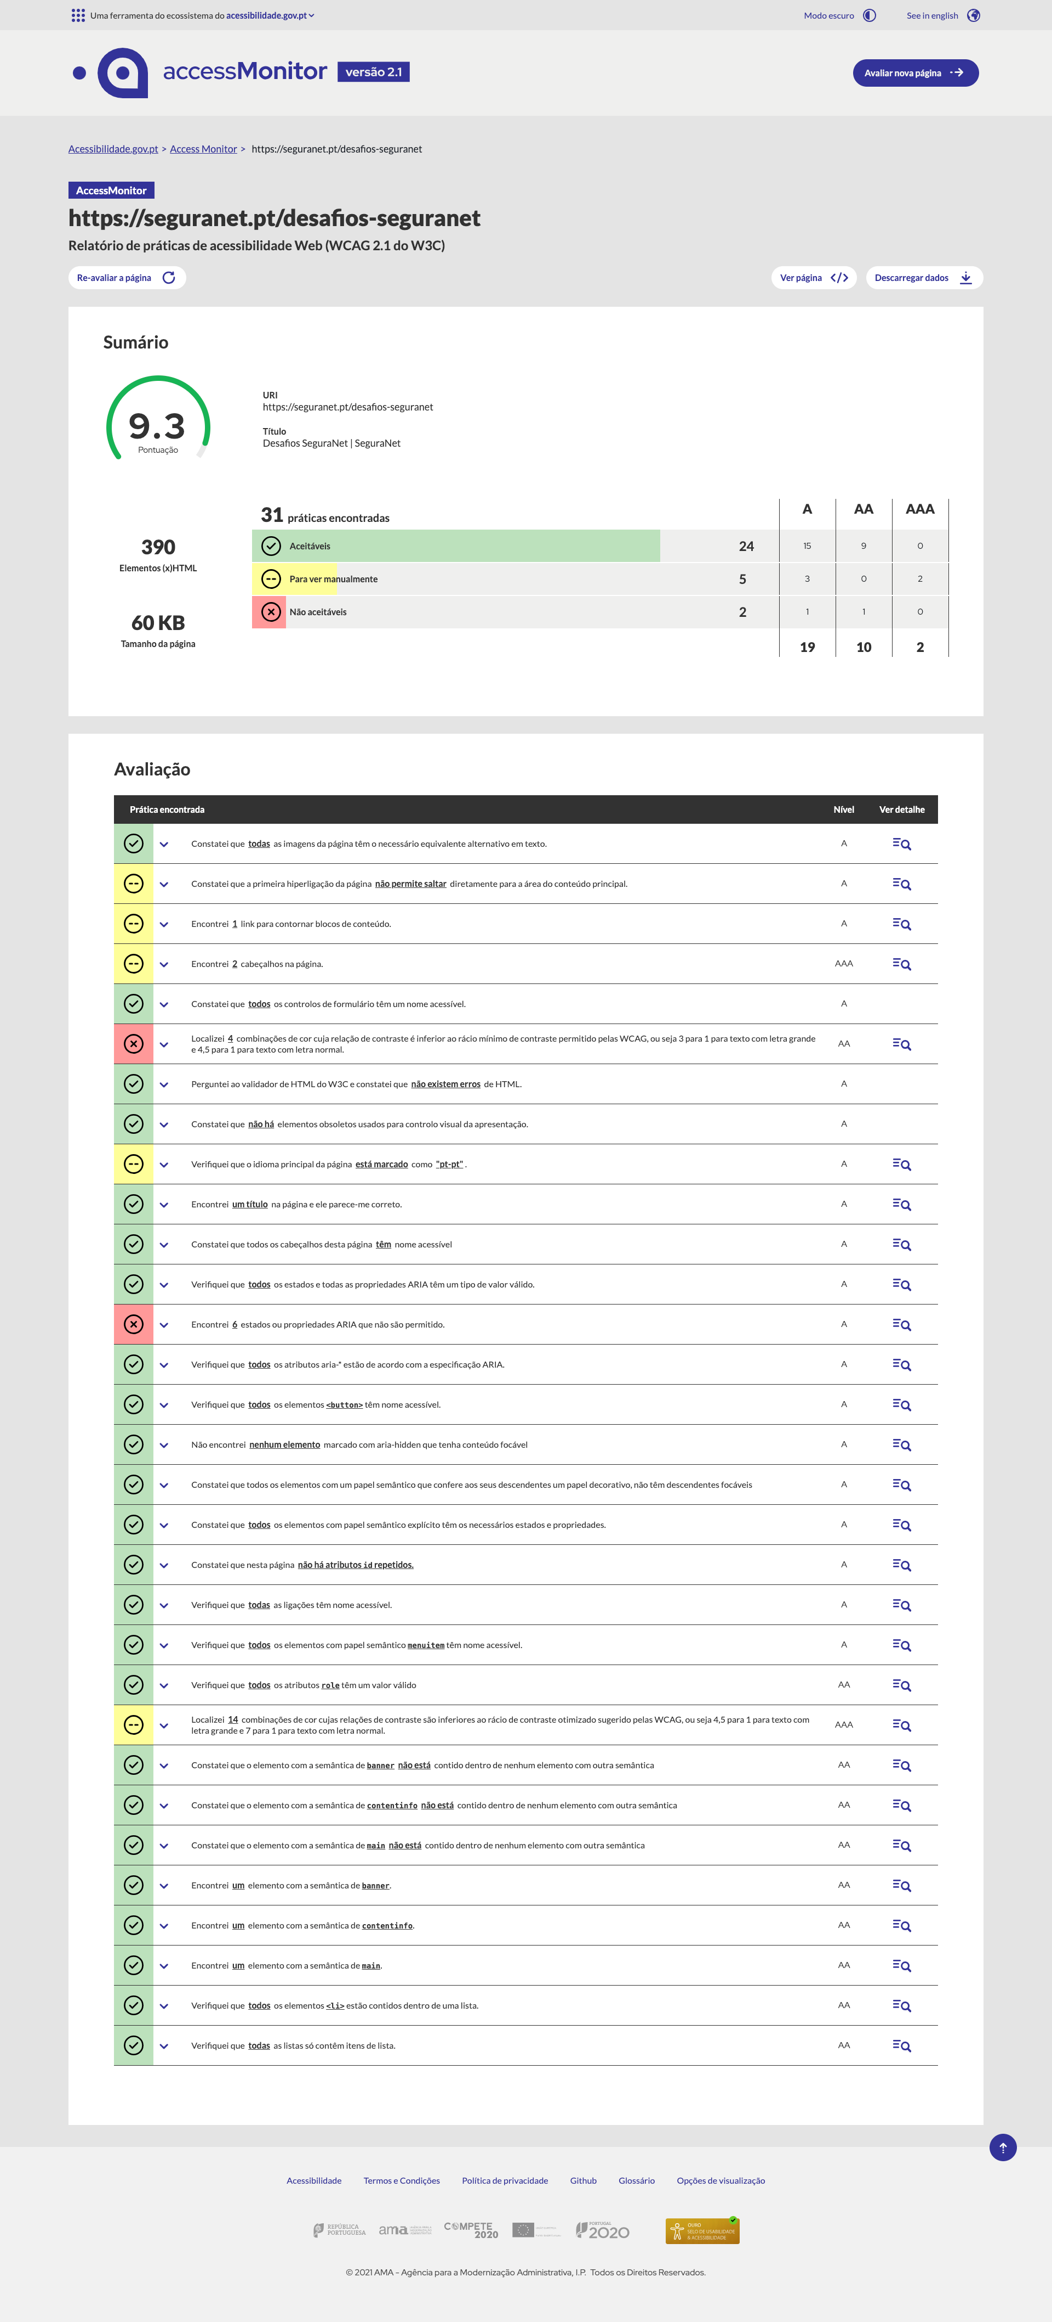

14
Print Screens Líderes Digitais

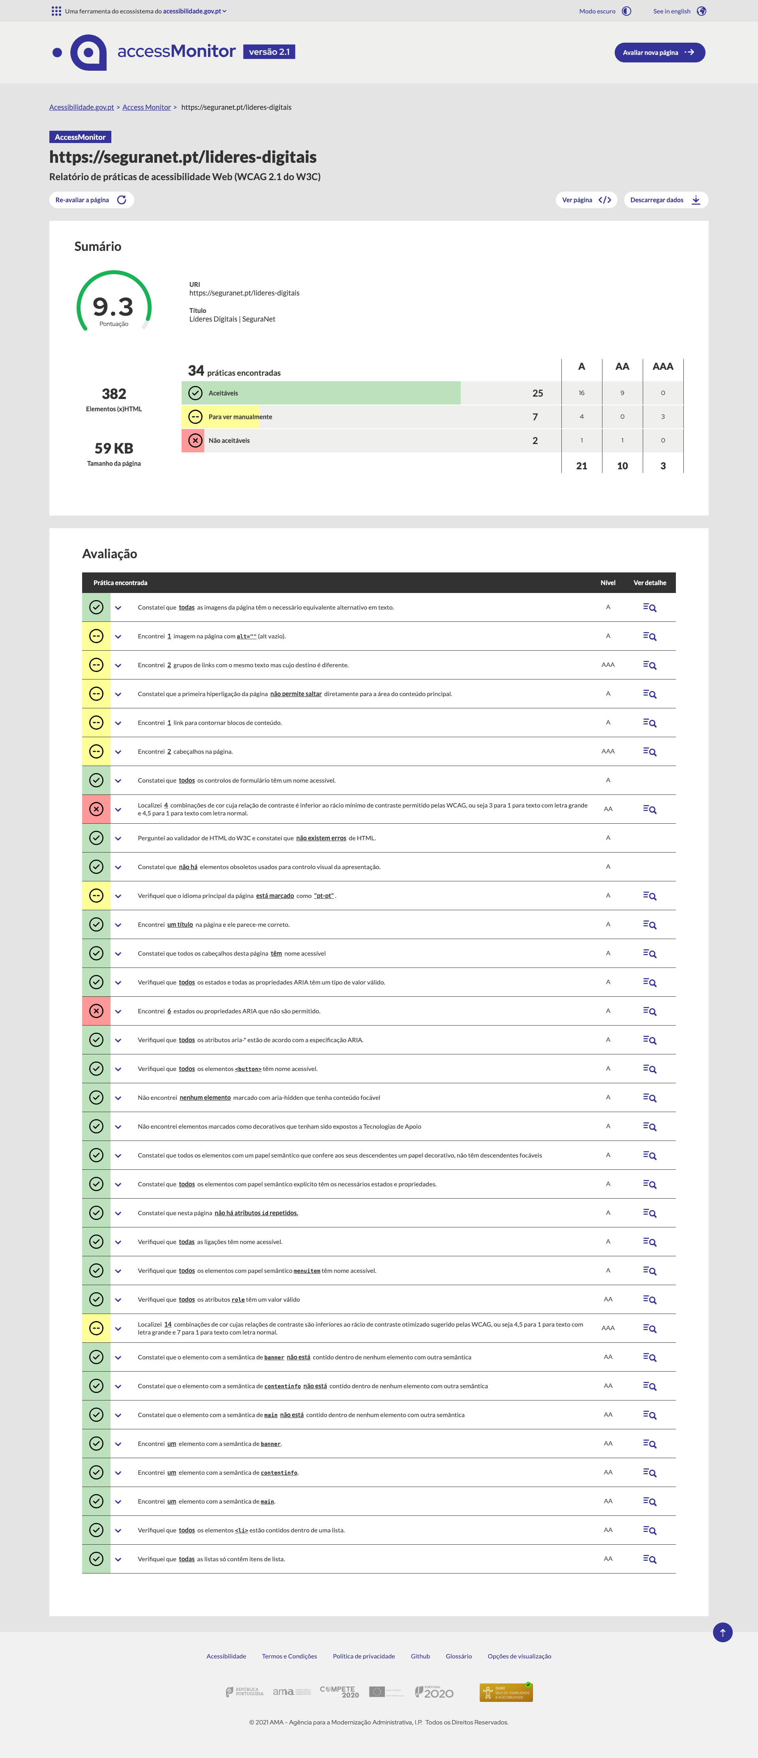

15
Print Screens Onde estamos?

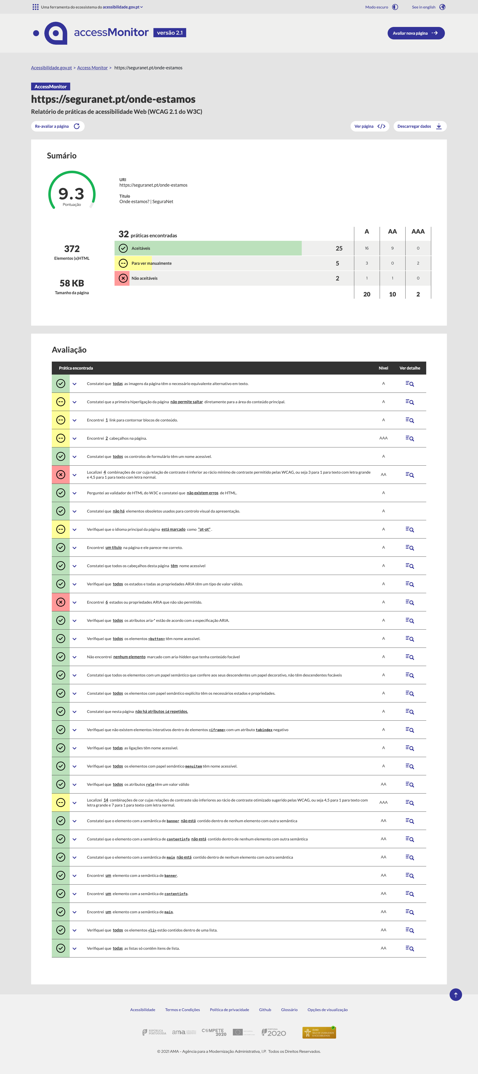

19
Print Screens Campanha Aplicações Suportadas IA

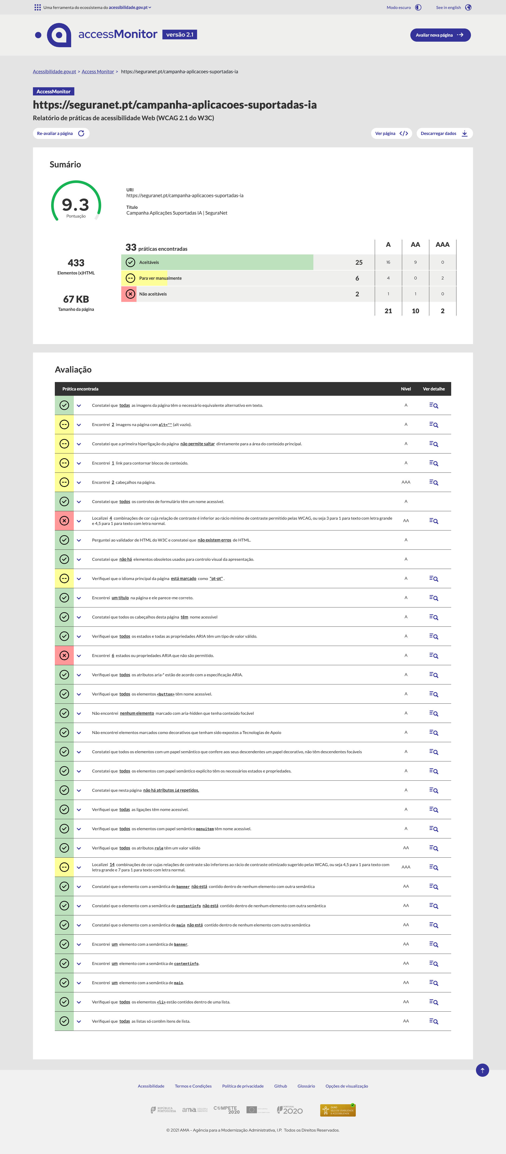

20
Print Screens Campanha Desinformação em Contexto de Guerra

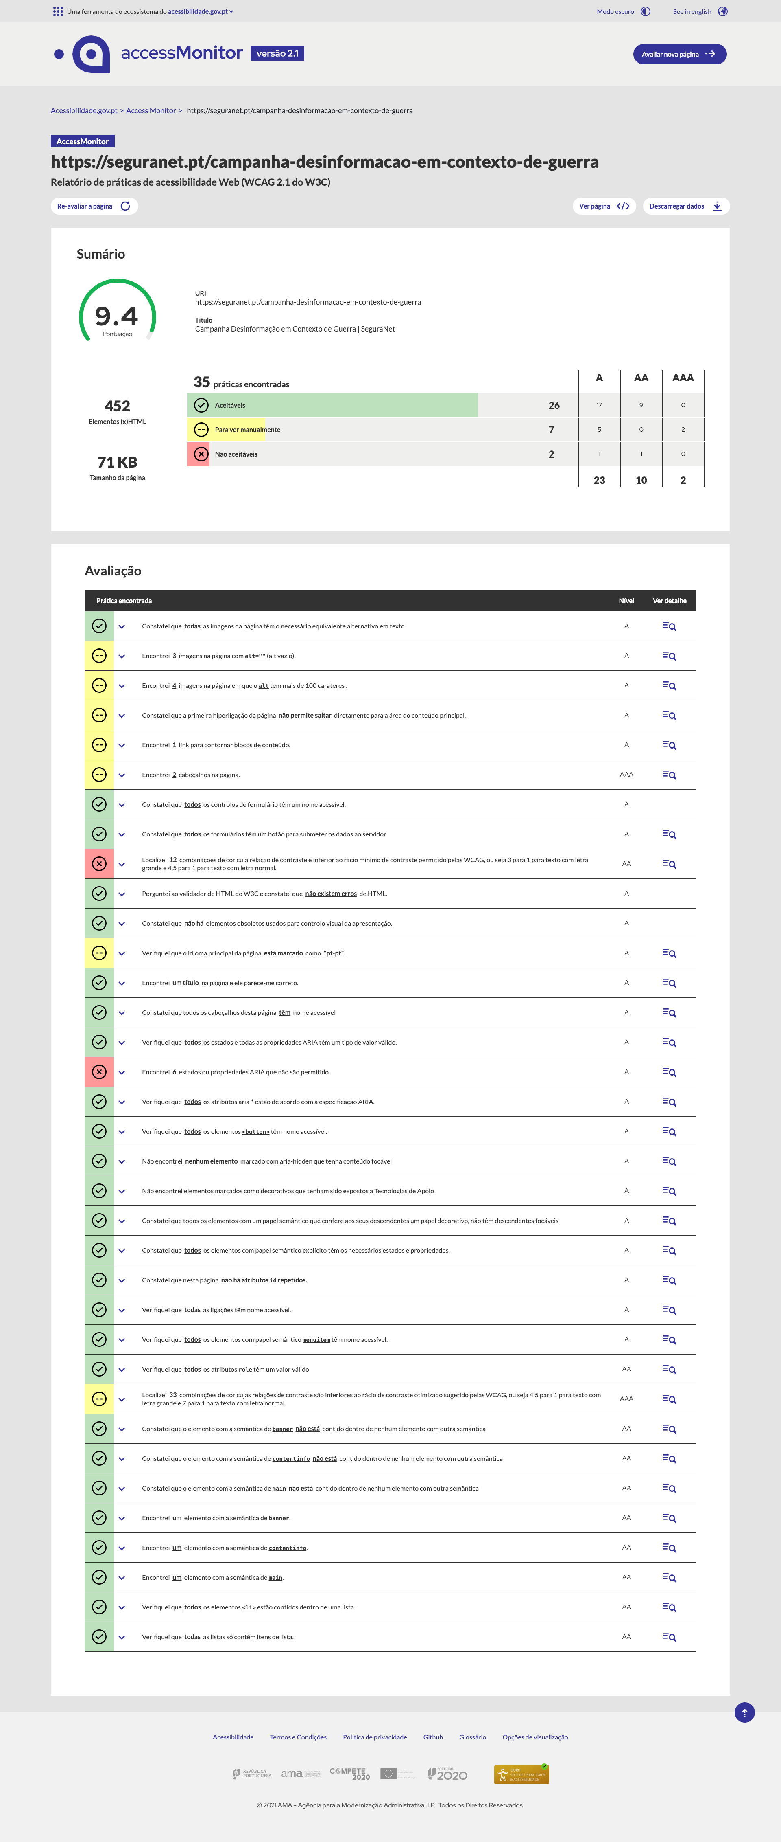

21
Print Screens Campanha “Férias: um lugar tecno saudável!”

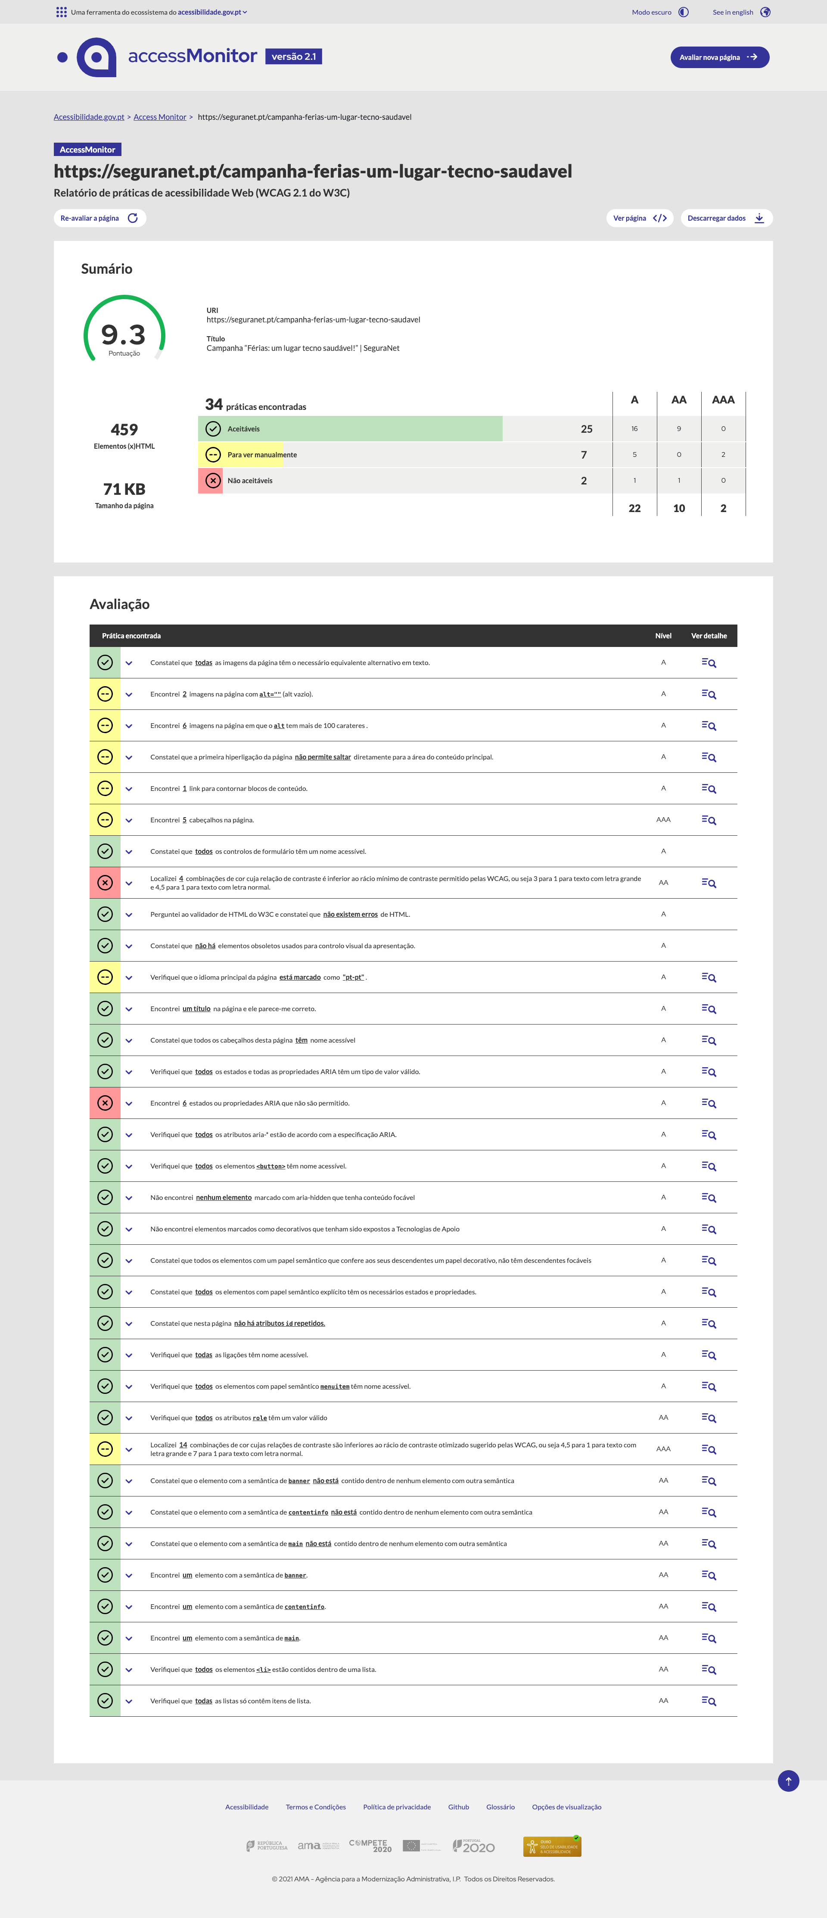

24
Print Screens Como Participar?

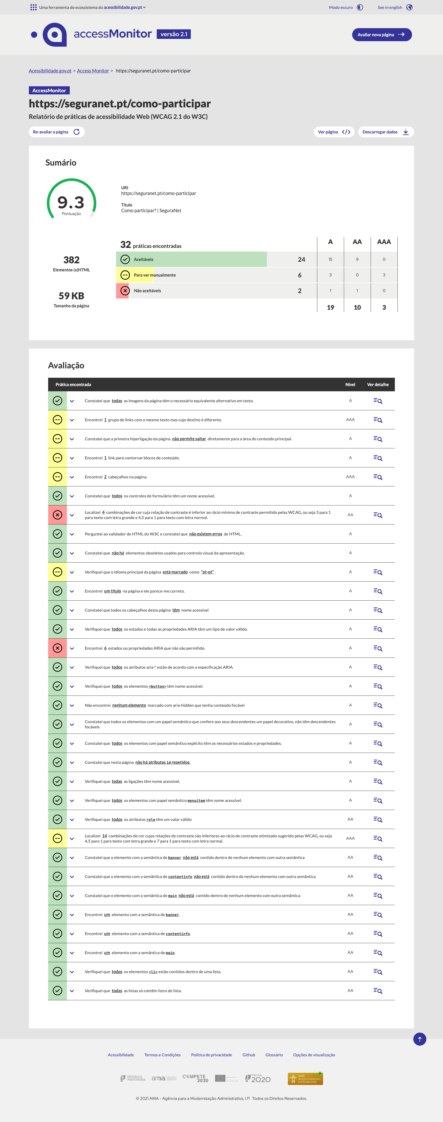

25
Print Screens Reconhecimento

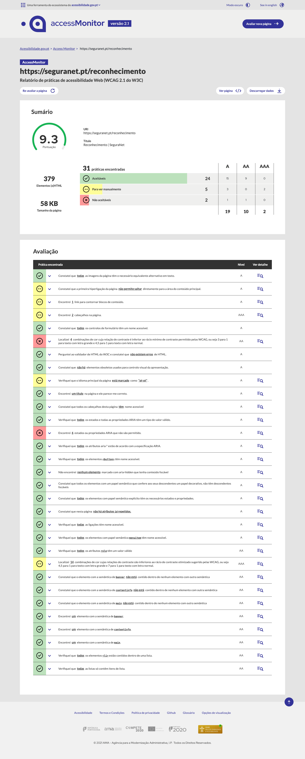

28
Print Screens Pais
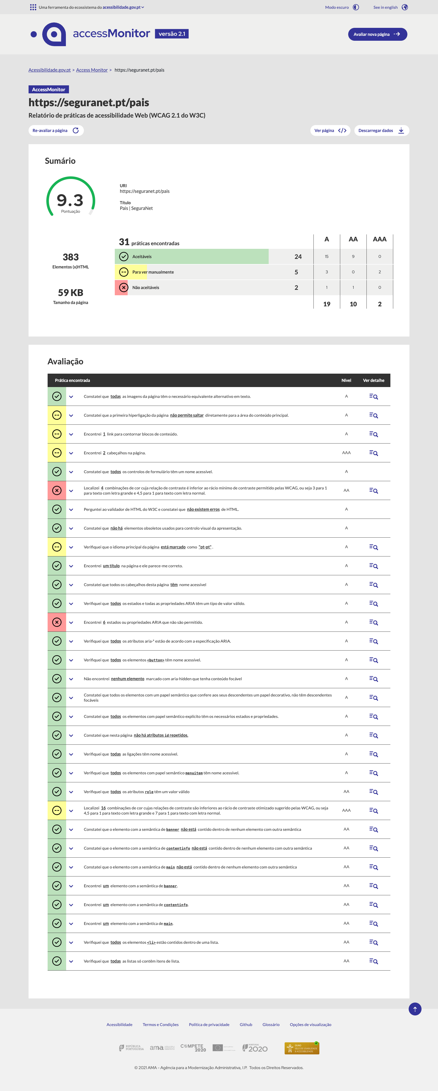

32
Print Screens Uso saudável da tecnologia durante as férias escolares - Campanha de sensibilização

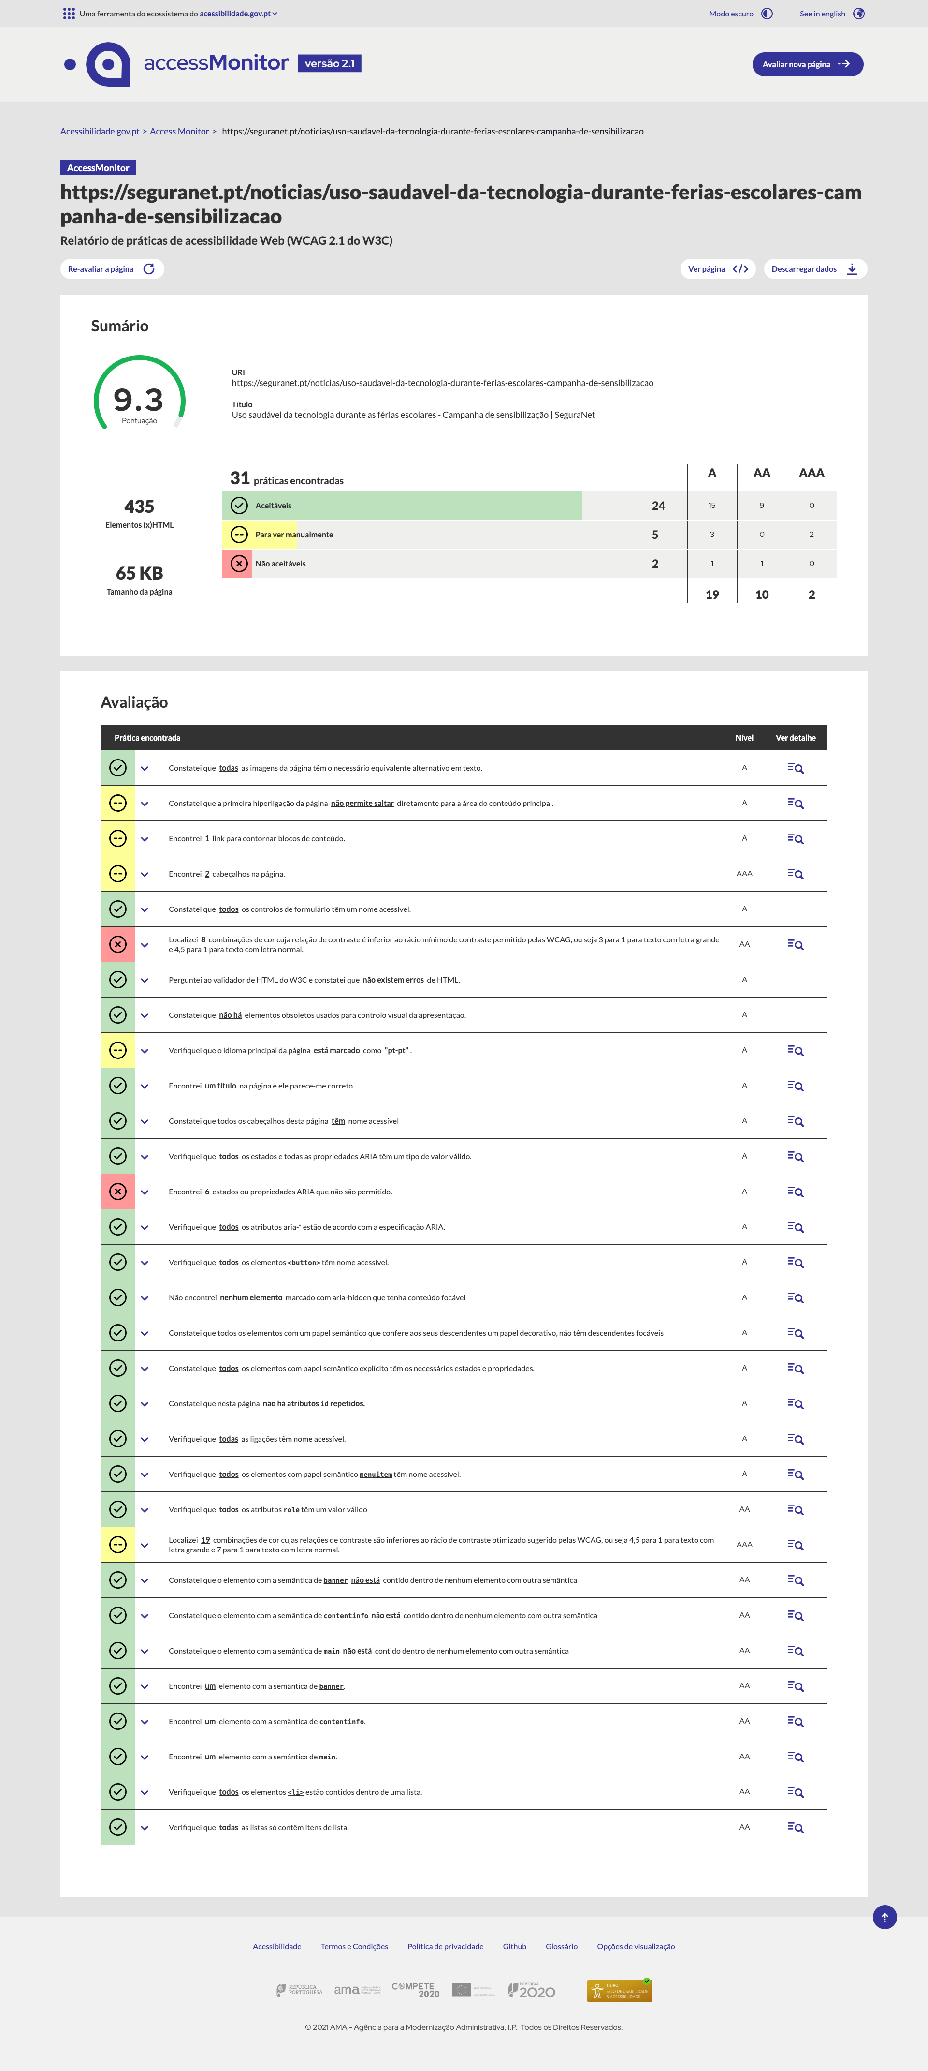

33
Print Screens “Não à Violência Online! Escolhas Conscientes" – campanha de sensibilização
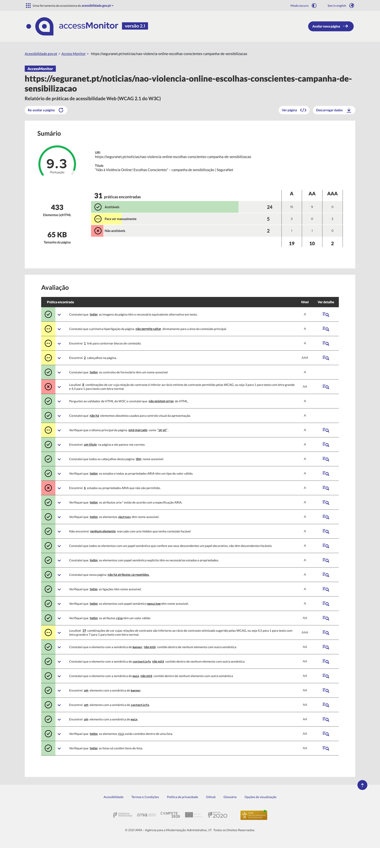

36
Print Screens Coleção de Cartazes "5 Dicas"

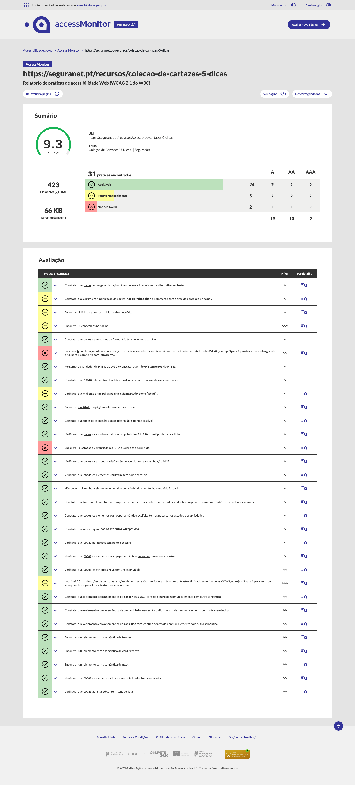

39
Print Screens Coleção de Cartazes “O Pisca Não Arrisca!”

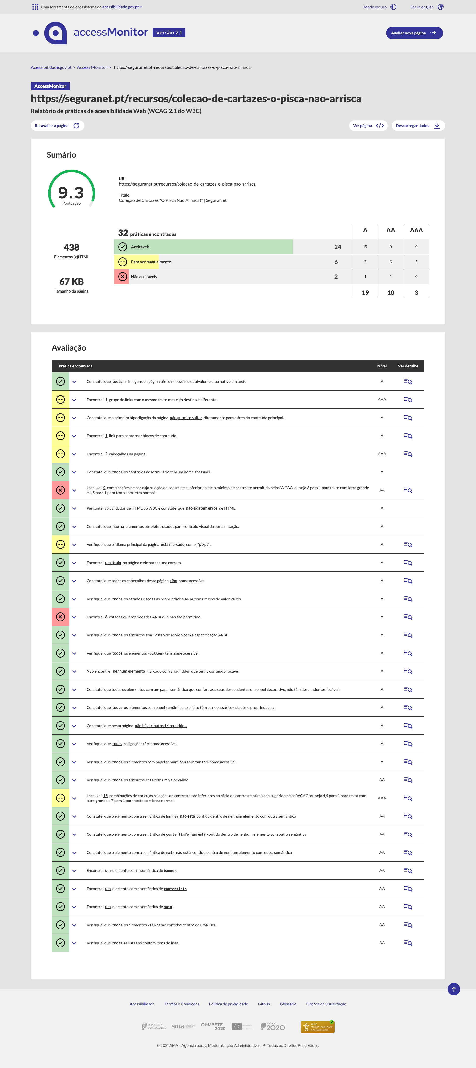

41
Print Screens Acessibilidade
